Datos personales
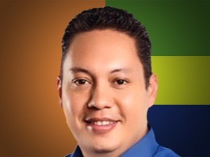

Nombres: | Cristian Eduardo
Apellidos: | Zamora Matute
Facebook: | https://www.facebook.com/cristianzamoracuenca
Twitter: | @czamoramatute
Descripción:

